Sesión 3_ServiciosEntidad
Caracterización de Servicios Institucionales
Servicios |  |  |  | Canales
ID | Nombre del Servicio | Descripción del servicio | Áreas que participan | Canal 1 | Canal 2 | Canal 3 | Canal 4
1 | Acompañamiento jurídico y/o elaboración de acciones jurídicas prioritarias | Elaborar documentos jurídicos (derechos de petición, tutelas, recursos de reposición, desacatos, entre otros) requeridos para la garantía de derechos vulnerados | Oficina Alta Consejería de Paz, Víctimas y Reconciliación | Presencial Centro de Encuentro para la Paz y la Integración Local de Víctimas del Conflicto Armado Interno - Super CADE Engativá | Telefónico Línea 195
2 | Información general y orientación de trámites y servicios a la ciudadanía en los canales de atención de la Red CADE | Brindar información general y orientación a la ciudadanía en relación con los Trámites y Servicios disponibles en los canales de atención de la Red CADE: presencial (SuperCADE Móvil, SuperCADE y CADE), telefónico (Línea 195) y virtual (SuperCADE Virtual, chat, chatbot y videollamada). | Dirección Distrital del Sistema de Servicio a la Ciudadanía | Presencial SuperCADE; CADE; SuperCADE Móvil; RedCADE | Telefónico Línea 195 | Virtual SuperCADE Virtual; chat; chatbot; videollamada
3 | Cualificación en servicio a la ciudadanía a servidores públicos y otros | Entrenamiento en las habilidades, en las actitudes, en los conocimientos y en las destrezas, desde la cultura del servicio a través de la apropiación de la Política Pública de Servicio a la Ciudadanía (Decreto 197 de 2014); así mismo se generan procesos de enseñanza -aprendizaje del Manual de Servicio a la Ciudadanía y Protocolos de Atención a la Ciudadanía, las cuales son herramientas fundamentales para desarrollar las buenas prácticas del servicio. | Dirección Distrital del Sistema de Servicio a la Ciudadanía | Presencial Secretaría General Alcaldía Mayor de Bogotá | Correo electrónico soportepeticiones@alcaldiabogota.gov.co | Telefónico PBX 6013813000 Ext. 1305
4 | Sensibilización a comerciantes en temas de IVC | Actividad de carácter preventivo y pedagógico en la cual se imparte información y orientación a la ciudadanía sobre la normatividad vigente aplicable en Inspección, Vigilancia y Control para el adecuado desarrollo de una actividad económica en el Distrito Capital | Subdirección de Seguimiento a la Gestión de Inspección, Vigilancia y Control | Presencial Secretaría General Alcaldía Mayor de Bogotá | Correo electrónico SSGIVC@alcaldiabogota.gov.co | Telefónico PBX 6013813000 Ext. 1372
5 | Cualificación a servidores con funciones de IVC | Actividad en la cual se imparte información, orientación normativa, identificación de competencias y demás temáticas relacionadas con Inspección, Vigilancia y Control a los servidores con funciones de IVC en el Distrito Capital, con el fin de mejorar el ejercicio de las competencias y habilidades de éstos en el desarrollo de sus funciones | Subdirección de Seguimiento a la Gestión de Inspección, Vigilancia y Control | Presencial Secretaría General Alcaldía Mayor de Bogotá | Correo electrónico SSGIVC@alcaldiabogota.gov.co | Telefónico PBX 6013813000 Ext. 1372
6 | Asesoría e información técnica y funcional del sistema distrital para la gestión de peticiones ciudadanas | Asesoría y apoyo a todas las entidades distritales, respecto al uso y manejo del Sistema Distrital para la Gestión de Peticiones Ciudadanas, a través de acompañamiento técnico, capacitaciones y de solución de inquietudes reportadas por los servidores | Dirección Distrital de Calidad del Servicio | Presencial Secretaría General Alcaldía Mayor de Bogotá | Correo electrónico soportepeticiones@alcaldiabogota.gov.co | Telefónico PBX 6013813000 Ext. 1305
7 | Consulta del patrimonio documental de Bogotá | Consulta de las fuentes documentales, instrucción sobre el manejo de las bases de datos y consulta en sala del material que constituye el patrimonio documental de la ciudad. | Dirección Distrital de Archivo de Bogotá | Presencial Dirección Distrital de Archivo de Bogotá | Correo electrónico contactoarchivodebogota@alcaldiabogota.gov.co | Telefónico PBX 6013813000 Ext. 4152 | Portal web http://archivobogota.secretariageneral.gov.co
8 | Instrumento técnico en gestión documental y archivos | Instrumentos técnicos en gestión documental y archivos tales como guías, manuales, protocolos, instructivos circulares, entre otros | Dirección Distrital de Archivo de Bogotá | Presencial Dirección Distrital de Archivo de Bogotá | Correo electrónico contactoarchivodebogota@alcaldiabogota.gov.co | Telefónico PBX 6013813000 Ext. 4100, 4113 | Portal web http://archivobogota.secretariageneral.gov.co
9 | Asistencia técnica en Gestión Documental y Archivos | Asistencia técnica en temas de gestión documental y archivos a través de las modalidades de mesas de trabajo, visitas técnicas, realización de conceptos, informes técnicos y jornadas de socialización. | Dirección Distrital de Archivo de Bogotá | Presencial Dirección Distrital de Archivo de Bogotá | Correo electrónico asistecnica-archivobogota@alcaldiabogota.gov.co | Telefónico PBX 6013813000 Ext. 4100, 4113 | Portal web http://archivobogota.secretariageneral.gov.co
10 | Visitas guiadas Archivo de Bogotá | Las visitas guiadas se realizan mediante recorridos por las instalaciones del edificio del Archivo de Bogotá permitiendo a los visitantes conocer la riqueza arquitectónica del edificio y los procesos técnicos aplicados a los documentos, con el fin de concientizarlos sobre la importancia que tiene el acervo documental que custodia el Archivo de Bogotá y así generar apropiación por nuestro patrimonio documental. | Dirección Distrital de Archivo de Bogotá | Presencial Dirección Distrital de Archivo de Bogotá | Correo electrónico contactoarchivodebogota@alcaldiabogota.gov.co | Telefónico PBX 6013813000 Ext. 4100, 4113 | Portal web http://archivobogota.secretariageneral.gov.co
11 | Apoyo psicosocial a la población víctima del conflicto armado residente en Bogotá | Brindar atención psicosocial a través del apoyo y soporte emocional, para acompañar la vulnerabilidad acentuada que se genera por el desplazamiento forzado y otros hechos victimizantes. Esto a través de espacios de diálogo, intercambio de saberes y reconocimiento del sentir, para movilizar recursos propios, familiares y colectivos, al igual que toma de decisiones sobre sus proyectos o planes de vida | Oficina Alta Consejería de Paz, Víctimas y Reconciliación | Presencial Centro de Encuentro para la Paz y la Integración Local de Víctimas del Conflicto Armado Interno | Telefónico Línea 195
12 | Ingreso a la ruta de inclusión socio-productiva y orientación ocupacional a las víctimas del conflicto armado residentes en Bogotá | Ingreso a la ruta de inclusión productiva, mediante la aplicación de una caracterización socio-productiva y orientación ocupacional para establecer su enrutamiento hacia formación, empleabilidad o emprendimiento. | Oficina Alta Consejería de Paz, Víctimas y Reconciliación | Presencial Centro de Encuentro para la Paz y la Integración Local de Víctimas del Conflicto Armado Interno | Telefónico Línea 195
13 | Otorgamiento de la ayuda humanitaria inmediata | La entrega de Ayuda Humanitaria Inmediata, se realiza a todas aquellas personas que llegan o residen en la ciudad de Bogotá y que manifiestan haber sido desplazadas y encontrarse en situación de vulnerabilidad acentuada. Para garantizar la subsistencia mínima el tipo de medidas a entregar en la ayuda humanitaria inmediata son las de Alimentación, Alojamiento Transitorio en las modalidades de Arriendo y Albergue, Transporte de Emergencia y Kits Habitacionales; la periodicidad en la entrega de las medidas es mensual, y se encuentra sujeta a la evaluación de la situación de vulnerabilidad, salvo en caso de sustitución de medida de alojamiento temporal, modalidad albergue, por modalidad arriendo | Oficina Alta Consejería de Paz, Víctimas y Reconciliación | Presencial Centro de Encuentro para la Paz y la Integración Local de Víctimas del Conflicto Armado Interno - línea 195 - SuperCADE: Engativá, La gaitana, Lucero, Américas y Social | Telefónico Línea 195
14 | Programas de formación virtual para servidores públicos del Distrito Capital | Desarrollar programas de formación dirigidos a los servidores del Distrito Capital en temáticas relacionadas con la Gestión Pública y el Fortalecimiento Institucional, implementando la metodología e-learning que ofrece la Secretaría General de la Alcaldía Mayor de Bogotá, a través de la Dirección Distrital de Desarrollo Institucional. | Dirección Distrital de Desarrollo Institucional | Portal web https://gestionacademica.bogota.gov.co/ga | Correo electrónico soy10.aprende@alcaldiabogota.gov.co | Telefónico PBX 6013813000 Ext. 2400, 2411, 2415, 2438
15 | Estrategias para el fortalecimiento institucional | Estrategias para el fortalecimiento de la Administración y la Gestión Pública Distrital | Dirección Distrital de Desarrollo Institucional | Correo electrónico soy10.aprende@alcaldiabogota.gov.co | Telefónico PBX 6013813000 Ext. 2400, 2409, 2410, 2412
16 | Impresión de artes gráficas para las Entidades del Distrito Capital | Solicitar el servicio de elaboración y producción de trabajos de artes gráficas que requieren las entidades, organismos y órganos de control del Distrito Capital. | Subdirección de Imprenta Distrital | Correo electrónico imprentadistrital@alcaldiabogota.gov.co | Portal web http://secretariageneral.gov.co/imprenta-distrital | Telefónico PBX 6013813000 Ext. 5010
17 | Publicación de actos o documentos administrativos en el Registro Distrital | Publicar los actos o documentos administrativos emitidos por las entidades, organismos y órganos de control de Bogotá, D.C., en el Registro Distrital (Gaceta Distrital). | Subdirección de Imprenta Distrital | Correo electrónico registrodistrital@alcaldiabogota.gov.co | Portal web https://registrodistrital.secretariageneral.gov.co | Telefónico PBX 6013813000 Ext. 5010
18 | Consulta del Registro Distrital | Consulta gratuita de los actos o documentos administrativos expedidos por las Entidades, Organismos y Órganos de control del Distrito Capital, publicados en el Registro. | Subdirección de Imprenta Distrital | Portal web https://registrodistrital.secretariageneral.gov.co
19 | Asesoría técnica a Entidades Distritales | Obtener asesoría y orientación en las políticas y estrategias del gobierno digital o Gobierno en línea con el fin de apropiarlas y ejecutarlas. | Oficina Alta Consejería Distrital de Tecnologías de la Información y las Comunicaciones TIC | Presencial Oficina Alta Consejería Distrital de Tecnologías de la Información y las Comunicaciones TIC | Correo electrónico altaconsejeriadetic@alcaldiabogota.gov.co | Portal web http://ticbogota.gov.co | Telefónico PBX 6013813000 Ext. 3050, 3051
20 | Proyectos | Los proyectos buscan ampliar las oportunidades y desarrollar capacidades de la ciudadanía y entidades Distritales mediante la formulación, aprobación y seguimiento de proyectos en materia de Tecnologías de la Información y las Comunicaciones | Oficina Alta Consejería Distrital de Tecnologías de la Información y las Comunicaciones TIC | Presencial Oficina Alta Consejería Distrital de Tecnologías de la Información y las Comunicaciones TIC | Correo electrónico altaconsejeriadetic@alcaldiabogota.gov.co | Portal web http://ticbogota.gov.co | Telefónico PBX 6013813000 Ext. 3050, 3051

 | Relación de Sedes y Puntos de Atención

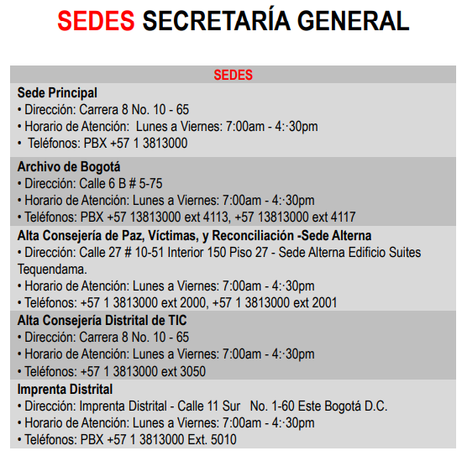
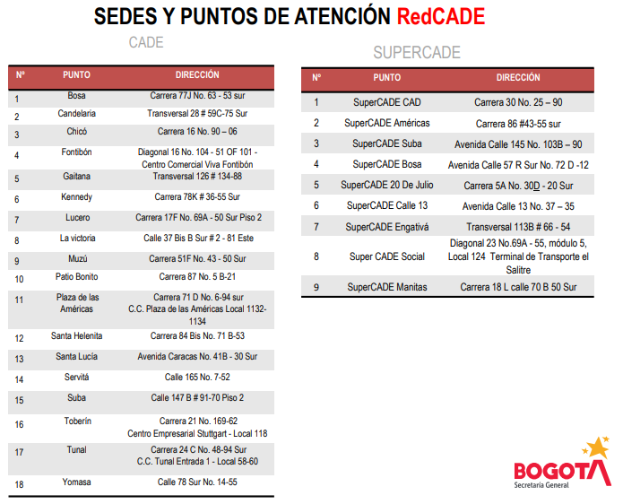
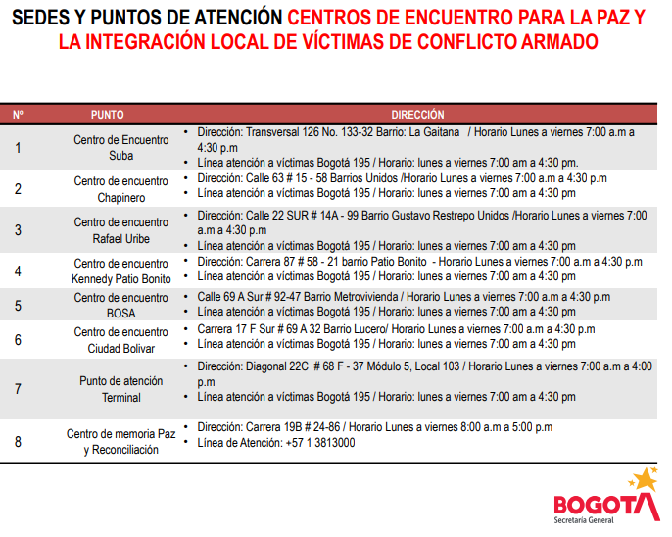

 | Fuente: | https://secretariageneral.gov.co/sites/default/files/complemento-1-3/portafolio_productos_servicios_version10.pdf

Sesión 4_ModeloOperativo
Modelo Operativo
Capacidades |  |  |  | Modelo Operativo
Capacidades |  | Subcapacidades |  | Proceso o Procedimiento |  | Recursos |  | Roles
ID | Nombre | ID | Nombre | ID | Nombre | ID | Nombre | ID | Nombre
C01 | Gestionar la misión de la Entidad | 1 | Gestionar estrategias, lineamientos y proyectos en materia de servicio al ciudadano, gobierno abierto y transformación digital de la Secretaría General y en las entidades distritales mediante los instrumentos de planeación y seguimiento para fortalecer el relacionamiento entre las instituciones de la Administración Distrital y la ciudadanía, así como el aprovechamiento de las tecnologías permitiendo el mejoramiento de las capacidades ciudadanas para un territorio inteligente | 1 | Gobierno abierto y relacionamiento con la ciudadanía | 1 | Humanos:Personal de planta y contratistas | 1 | Servidores públicos y contratistas Subsecretaria de Servicio a la ciudadanía
 |  |  |  |  |  | 2 | Financieros: Recursos de funcionamiento y de proyecto de inversión | 2 | Servidores públicos y contratistas Dirección Distrtial de Calidad del Servicio
 |  |  |  |  |  | 3 | Tecnologías de Información y Comunicaciones: Hardware y software requerido e instalado | 3 | Servidores públicos y contratistas Dirección del Sistema Distrital del Servicio a la Ciudadanía
 |  |  |  |  |  | 4 | Infraestructura:Sede de operación de la Secretaría | 4 | Servidores públicos y contratistas Subdirección de Seguimiento a la Gestión de Inspección Vigilancia y Control
 |  |  |  |  |  |  |  | 5 | Servidores públicos y contratistas Oficina de Alta Consejería Distrital de Tecnologías de la Información y Comunicaciones - TIC
 |  | 2 | Gestionar políticas, programas y estrategias dirigidas a las víctimas, población en proceso de reintegración, reincorporación y ciudadanía en general por medio de la asistencia, atención, reparación, y acciones de memoria, reconciliación y construcción de paz territorial con el propósito de avanzar en la consolidación de Bogotá como epicentro de paz y reconciliación. | 2 | Paz, víctimas y reconciliación | 1 | Humanos:Personal de planta y contratistas | 1 | Servidores públicos y contratistas Oficina Alta Consejería de Paz, Víctimas y Reconciliación
 |  |  |  |  |  | 2 | Financieros: Recursos de funcionamiento y de proyecto de inversión | 2 | Servidores públicos y contratistas Dirección de Centro de Memoria, Paz y Reconciliación
 |  |  |  |  |  | 3 | Tecnologías de Información y Comunicaciones: Hardware y software requerido e instalado | 3 | Servidores públicos y contratistas Dirección de Reparación Integral
 |  |  |  |  |  | 4 | Infraestructura:Sede de operación de la Secretaría | 4 | Dirección de Paz y Reconciliación
 |  | 3 | Generar capacidades en la gestión pública distrital a través de la expedición de lineamientos, el desarrollo de estrategias, la realización de asistencia técnica, la elaboración de estudios e investigaciones, la prestación de servicios relacionados con el fortalecimiento de la gestión y la política laboral, con el fin de modernizar y mejorar permanentemente el desempeño institucional de las entidades distritales. | 3 | Fortalecimiento de la Gestión Pública | 1 | Humanos:Personal de planta y contratistas | 1 | Servidores públicos y contratistas Subsecretaria Distrital de Fortalecimiento Institucional
 |  |  |  |  |  | 2 | Financieros: Recursos de funcionamiento y de proyecto de inversión | 2 | Servidores públicos y contratistas Dirección Distrital de Desarrollo Institucional
 |  |  |  |  |  | 3 | Tecnologías de Información y Comunicaciones: Hardware y software requerido e instalado | 3 | Servidores públicos y contratistas Dirección Distrital de Archivo de Bogotá
 |  |  |  |  |  | 4 | Infraestructura:Sede de operación de la Secretaría
C02 | Gestionar la Estrategia de la Entidad | 1 | Formular, implementar, hacer monitoreo y seguimiento a las políticas públicas competencia de la Secretaría General, a los planes institucionales, a los proyectos de inversión, y gestionar el presupuesto de inversión mediante la definición de orientaciones, metodologías, la retroalimentación, acompañamiento y articulación a las dependencias de la entidad con el fin de cumplir el logro de la misión y los objetivos institucionales, en el marco de una cultura transparencia. | 4 | Direccionamiento Estratégico | 1 | Humanos:Personal de planta y contratistas | 1 | Servidores públicos y contratistas Oficina Asesora de Planeación
 |  |  |  |  |  | 2 | Financieros: Recursos de funcionamiento y de proyecto de inversión | 2 | Gerentes de Proyectos
 |  |  |  |  |  | 3 | Tecnologías de Información y Comunicaciones: Hardware y software requerido e instalado
 |  |  |  |  |  | 4 | Infraestructura:Sede de operación de la Secretaría
 |  | 2 | Administrar el Sistema de Gestión de la Secretaría General mediante la definición de orientaciones, acompañamiento y seguimiento para su implementación y sostenibilidad con el fin de consolidar la operación por procesos y promover la mejora institucional. | 5 | Fortalecimiento institucional | 1 | Humanos: Personal de planta y contratistas | 1 | Servidores públicos y contratistas Oficina Asesora de Planeación
 |  |  |  |  |  | 2 | Financieros: Recursos de funcionamiento y de proyecto de inversión | 2 | Líderes de los sistemas de gestión
 |  |  |  |  |  | 3 | Tecnologías de Información y Comunicaciones: Sistemas de gestión, entre otros | 3 | Líderes de las políticas de gestión y desempeño y del componente ambiental del Modelo Integrado de Planeación y Gestión
 |  |  |  |  |  | 4 | Infraestructura: Sede de operación de la Secretaría General de la Alcaldía Mayor de Bogotá | 4 | Líderes de las temáticas de la administración de riesgos
 |  | 3 | Mantener informados a los distintos grupos de valor e interés acerca de los programas, proyectos y gestión de la Administración Distrital a través de la formulación y la implementación de estrategias de comunicación pública con el propósito de interactuar y mantener la confianza por parte de la entidad y de la ciudadanía en general. | 6 | Gestión estratégica de comunicación e información | 1 | Humanos:Personal de planta y contratistas | 1 | Servidores públicos y contratistas Oficina Consejería de comunicaciones
 |  |  |  |  |  | 2 | Financieros: Recursos de funcionamiento y de proyecto de inversión
 |  |  |  |  |  | 3 | Tecnologías de Información y Comunicaciones: Hardware y software requerido e instalado
 |  |  |  |  |  | 4 | Infraestructura:Sede de operación de la Secretaría
 |  | 4 | Facilitar acciones estratégicas de cooperación, relacionamiento o posicionamiento internacional, mediante la gestión de alianzas distritales con aliados internacionales, para movilizar recursos técnicos y financieros y posicionar a Bogotá como referente global, permitiendo la consolidación del Plan de Desarrollo Distrital y dando valor agregado a las políticas públicas y gestión del Distrito | 7 | Gestión de alianzas e internacionalización de Bogotá | 1 | Humanos:Personal de planta y contratistas | 1 | Servidores públicos y contratistas Dirección Distrital de Relaciones Internacionales
 |  |  |  |  |  | 2 | Financieros: Recursos de funcionamiento y de proyecto de inversión | 2 | Servidores públicos y contratistas Subdirección de Proyección Internacional
 |  |  |  |  |  | 3 | Tecnologías de Información y Comunicaciones: Hardware y software requerido e instalado
 |  |  |  |  |  | 4 | Infraestructura:Sede de operación de la Secretaría
 |  | 5 | Gestionar el conocimiento y la innovación de la Secretaría General de la Alcaldía Mayor de Bogotá, mediante la identificación, generación, sistematización, análisis, transferencia y conservación del conocimiento estratégico y la promoción de la innovación, con el fin de fortalecer el aprendizaje, el mejoramiento organizacional y la toma de decisiones basada en evidencias. | 8 | Gestión del conocimiento | 1 | Humanos:Personal de planta y contratistas | 1 | Servidores públicos y contratistas Oficina Asesora de Planeación
 |  |  |  |  |  | 2 | Financieros: Recursos de funcionamiento y de proyecto de inversión | 2 | Servidores públicos y contratistas Dirección de Talento Humano
 |  |  |  |  |  | 3 | Tecnologías de Información y Comunicaciones: Hardware y software requerido e instalado | 3 | Procesos que generan y aprovechan el conjunto de datos y la información
 |  |  |  |  |  | 4 | Infraestructura:Sede de operación de la Secretaría | 4 | Dependencias de la Secretaría General de la Alcaldía Mayor de Bogotá
C03 | Apoyar la misión de la Entidad | 1 | Asesorar y representar jurídicamente a la Secretaría General de la Alcaldía Mayor Bogotá D.C. mediante el análisis, trámite, defensa y solución de asuntos de carácter jurídico que surjan en el desarrollo de las funciones. | 9 | Gestión Jurídica | 1 | Humanos:Personal de planta y contratistas | 1 | Servidores públicos y contratistas Oficina Jurídica
 |  |  |  |  |  | 2 | Financieros: Recursos de funcionamiento y de proyecto de inversión
 |  |  |  |  |  | 3 | Tecnologías de Información y Comunicaciones: Hardware y software requerido e instalado
 |  |  |  |  |  | 4 | Infraestructura:Sede de operación de la Secretaría
 |  | 2 | Gestionar la contratación de bienes, servicios y obras, mediante el desarrollo de procesos contractuales transparentes y conforme a la normativa legal vigente, para satisfacer las necesidades de contratación de las dependencias de la Secretaría General de la Alcaldía Mayor de Bogotá, y contribuir al cumplimento de sus metas y objetivos. | 10 | Gestión de contratación | 1 | Humanos:Personal de planta y contratistas | 1 | Servidores públicos y contratistas Dirección de Contratación
 |  |  |  |  |  | 2 | Financieros: Recursos de funcionamiento y de proyecto de inversión | 2 | Servidores públicos y contratistas Oficina Asesora de Planeación
 |  |  |  |  |  | 3 | Tecnologías de Información y Comunicaciones: Hardware y software requerido e instalado | 3 | Dependencias de la Secretaría General de la Alcaldía Mayor de Bogotá
 |  |  |  |  |  | 4 | Infraestructura:Sede de operación de la Secretaría
 |  | 3 | Gestionar las operaciones financieras con cargo al presupuesto asignado a la entidad, a través del registro de las operaciones económicas en contabilidad para garantizar la elaboración y reporte de los estados financieros a los entes de control en forma comprensible, relevante y confiable, para que sean consultados por los ciudadanos y por los interesados en la información financiera. | 11 | Gestión Financiera | 1 | Humanos:Personal de planta y contratistas | 1 | Servidores públicos y contratistas Subdirección financiera
 |  |  |  |  |  | 2 | Financieros: Recursos de funcionamiento y de proyecto de inversión | 2 | Servidores públicos y contratistas Oficina Asesora de Planeación
 |  |  |  |  |  | 3 | Tecnologías de Información y Comunicaciones: Hardware y software requerido e instalado
 |  |  |  |  |  | 4 | Infraestructura:Sede de operación de la Secretaría
 |  | 4 | Apoyar la gestión de la Entidad a través de la prestación de los servicios administrativos y tecnológicos, así como, de la gestión documental, con el fin de satisfacer las necesidades de las dependencias en la materia, al igual que conservar y preservar la memoria institucional. | 12 | Gestión de servicios administrativos y tecnológicos | 1 | Humanos:Personal de planta y contratistas | 1 | Servidores públicos y contratistas Subdirección de Servicios Administrativos
 |  |  |  |  |  | 2 | Financieros: Recursos de funcionamiento y de proyecto de inversión | 2 | Servidores públicos y contratistas Subdirección Gestión Documental
 |  |  |  |  |  | 3 | Tecnologías de Información y Comunicaciones: Hardware y software requerido e instalado | 3 | Servidores públicos y contratistas Oficina Tecnologías de la Información y las Comunicaciones
 |  |  |  |  |  | 4 | Infraestructura:Sede de operación de la Secretaría
 |  | 5 | Administrar los bienes adquiridos mediante su recepción, asignación, mantenimiento, control y baja de los mismos con el fin de cubrir las necesidades de recursos físicos de las dependencias de la Secretaría General de la Alcaldía Mayor de Bogotá D.C. | 13 | Gestión de recursos físicos | 1 | Humanos:Personal de planta y contratistas | 1 | Servidores públicos y contratistas Subdirección de Servicios Administrativos
 |  |  |  |  |  | 2 | Financieros: Recursos de funcionamiento y de proyecto de inversión | 2 | Servidores públicos y contratistas Dirección Administrativa y Financiera
 |  |  |  |  |  | 3 | Tecnologías de Información y Comunicaciones: Hardware y software requerido e instalado | 3 | Servidores públicos y contratistas Oficina Tecnologías de la Información y las Comunicaciones
 |  |  |  |  |  | 4 | Infraestructura:Sede de operación de la Secretaría
 |  | 6 | Gestionar el capital humano de la Secretaría General, y vincular y administrar el Gabinete distrital y jefes de Control interno mediante la implementación del Plan Estratégico de Talento Humano para la Secretaría General y el trámite de situaciones administrativas con el propósito de fortalecer el sentido de pertenencia y contribuir a la calidad de vida del talento humano de la entidad. | 14 | Gestión del talento humano | 1 | Humanos:Personal de planta y contratistas | 1 | Servidores públicos y contratistas Dirección de Talento Humano
 |  |  |  |  |  | 2 | Financieros: Recursos de funcionamiento y de proyecto de inversión | 2 | Comisión de personal
 |  |  |  |  |  | 3 | Tecnologías de Información y Comunicaciones: Hardware y software requerido e instalado | 3 | Dependencias de la Secretaría General de la Alcaldía Mayor de Bogotá
 |  |  |  |  |  | 4 | Infraestructura:Sede de operación de la Secretaría
C04 | Controlar la Estrategia de la Entidad | 1 | Adelantar los procesos disciplinarios contra los(as) servidores(as) y ex servidores(/as) de la Secretaría General de la Alcaldía Mayor de Bogotá D.C., y prevenir las conductas disciplinarias, mediante la aplicación de las normas vigentes en materia disciplinaria y el desarrollo de la estrategia preventiva, con el fin de determinar la posible responsabilidad disciplinaria emitiendo bien sea un fallo sancionatorio o absolutorio, o un auto de archivo, y evitar la ocurrencia de faltas disciplinarias por parte de estos. | 15 | Control Disciplinario | 1 | Humanos:Personal de planta y contratistas | 1 | Servidores públicos y contratistas Oficina de Control Disciplinario Interno
 |  |  |  |  |  | 2 | Financieros: Recursos de funcionamiento y de proyecto de inversión | 2 | Servidores públicos y contratistas Oficina Jurídica
 |  |  |  |  |  | 3 | Tecnologías de Información y Comunicaciones: Hardware y software requerido e instalado | 3 | Servidores públicos y contratistas Despacho de la Secretaría General
 |  |  |  |  |  | 4 | Infraestructura:Sede de operación de la Secretaría
 |  | 2 | Evaluar de manera independiente y objetiva el Sistema de Control Interno de la Secretaría General de la Alcaldía Mayor de Bogotá, mediante la realización de auditorías internas de gestión y de calidad, seguimientos e informes de ley programados en el Plan de Anual de Auditorias, y la atención a organismos de control, con el propósito de contribuir al mejoramiento continuo de la gestión institucional. | 16 | Evaluación del Sistema de Control Interno | 1 | Humanos:Personal de planta y contratistas | 1 | Servidores públicos y contratistas Oficina de Control Interno
 |  |  |  |  |  | 2 | Financieros: Recursos de funcionamiento y de proyecto de inversión | 2 | Líderes de procesos
 |  |  |  |  |  | 3 | Tecnologías de Información y Comunicaciones: Hardware y software requerido e instalado
 |  |  |  |  |  | 4 | Infraestructura:Sede de operación de la Secretaría

Modelo de Operación
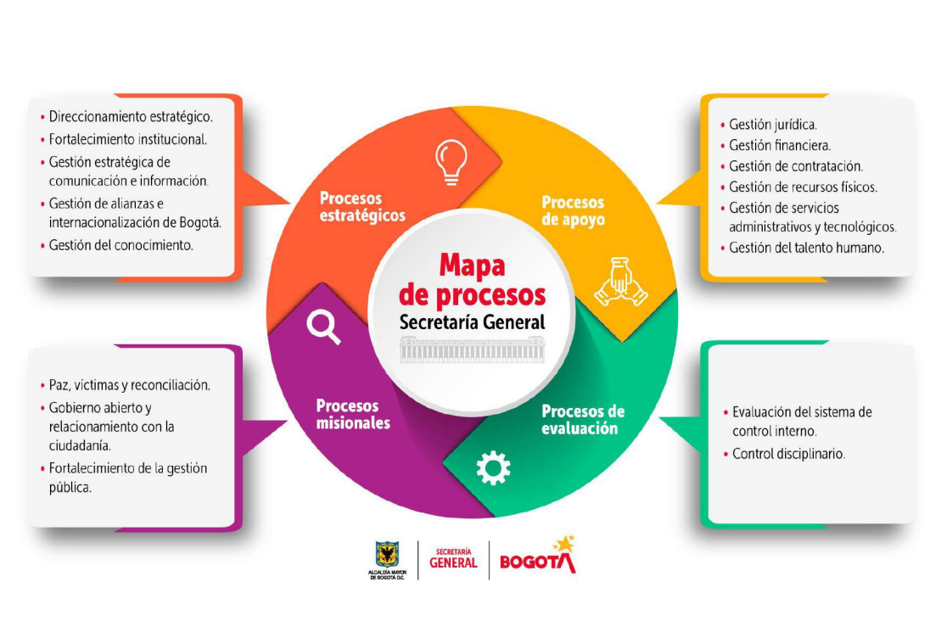

Fuente: | https://secretariageneral.gov.co/transparencia-y-acceso-la-informacion-publica/procesos-y-procedimientos

